ExerciceA
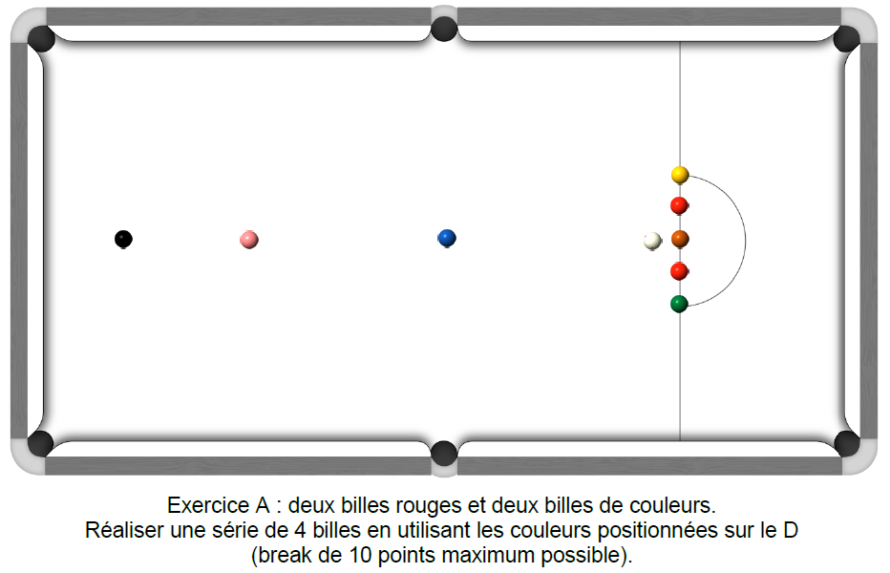 | 1er essai 100% des points par bille empochée Noter valeur entière/bille | 2ème essai 80 % des points par bille empochée (total des points x 80 puis divisé par 100) Noter valeur entière/bille | 3ème essai 60% des points par bille empochée (total des points x 60 puis divisé par 100) Noter valeur entière/bille | Meilleur nombre de points marqués | 10
 |  |  |  | 0.0 | Joueur 1
 | 0 | 0.0 | 0.0
 |  |  |  | 0.0 | Joueur 2
 | 0 | 0.0 | 0.0
 |  |  |  | 0.0 | Joueur 3
 | 0 | 0.0 | 0.0
 |  |  |  | 0.0 | Joueur 4
 | 0 | 0.0 | 0.0
 |  |  |  | 0.0 | Joueur 5
 | 0 | 0.0 | 0.0
 |  |  |  | 0.0 | Joueur 6
 | 0 | 0.0 | 0.0
 |  |  |  | 0.0 | Joueur 7
 | 0 | 0.0 | 0.0
 |  |  |  | 0.0 | Joueur 8
 | 0 | 0.0 | 0.0
 |  |  |  | 0.0 | Joueur 9
 | 0 | 0.0 | 0.0
 |  |  |  | 0.0 | Joueur 10
 | 0 | 0.0 | 0.0
 |  |  |  | 0.0 | Joueur 11
 | 0 | 0.0 | 0.0
 |  |  |  | 0.0 | Joueur 12
 | 0 | 0.0 | 0.0
 |  |  |  | 0.0 | Joueur 13
 | 0 | 0.0 | 0.0
 |  |  |  | 0.0 | Joueur 14
 | 0 | 0.0 | 0.0
 |  |  |  | 0.0 | Joueur 15
 | 0 | 0.0 | 0.0
 |  |  |  | 0.0 | Joueur 16
 | 0 | 0.0 | 0.0
 |  |  |  | 0.0 | Joueur 17
 | 0 | 0.0 | 0.0
 |  |  |  | 0.0 | Joueur 18
 | 0 | 0.0 | 0.0
 |  |  |  | 0.0 | Joueur 19
 | 0 | 0.0 | 0.0
 |  |  |  | 0.0 | Joueur 20
 | 0 | 0.0 | 0.0
 | Fichier réalisé par Jacques LESIOUR d'Orléans Billard Club

ExerciceB
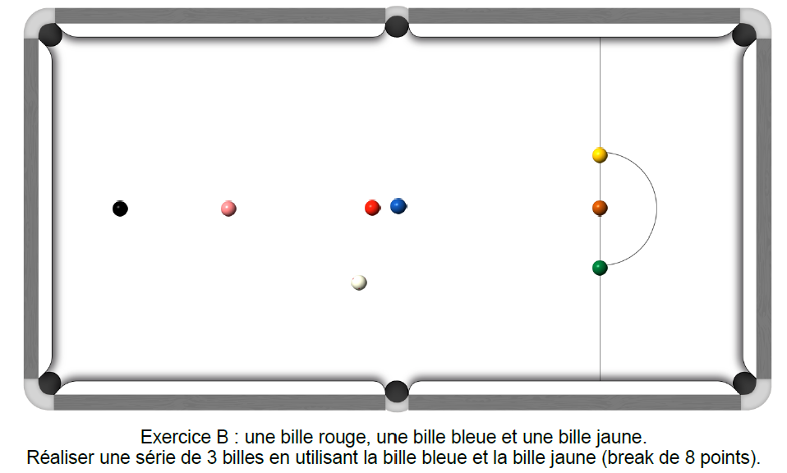
1er essai 100% des points par bille empochée Noter valeur entière/bille | 2ème essai 80 % des points par bille empochée (total des points x 80 puis divisé par 100) Noter valeur entière/bille | 3ème essai 60% des points par bille empochée (total des points x 60 puis divisé par 100) Noter valeur entière/bille | Meilleur nombre de points marqués | 8
 |  |  | 0.0 | Joueur 1
0 | 0.0 | 0.0
 |  |  | 0.0 | Joueur 2
0 | 0.0 | 0.0
 |  |  | 0.0 | Joueur 3
0 | 0.0 | 0.0
 |  |  | 0.0 | Joueur 4
0 | 0.0 | 0.0
 |  |  | 0.0 | Joueur 5
0 | 0.0 | 0.0
 |  |  | 0.0 | Joueur 6
0 | 0.0 | 0.0
 |  |  | 0.0 | Joueur 7
0 | 0.0 | 0.0
 |  |  | 0.0 | Joueur 8
0 | 0.0 | 0.0
 |  |  | 0.0 | Joueur 9
0 | 0.0 | 0.0
 |  |  | 0.0 | Joueur 10
0 | 0.0 | 0.0
 |  |  | 0.0 | Joueur 11
0 | 0.0 | 0.0
 |  |  | 0.0 | Joueur 12
0 | 0.0 | 0.0
 |  |  | 0.0 | Joueur 13
0 | 0.0 | 0.0
 |  |  | 0.0 | Joueur 14
0 | 0.0 | 0.0
 |  |  | 0.0 | Joueur 15
0 | 0.0 | 0.0
 |  |  | 0.0 | Joueur 16
0 | 0.0 | 0.0
 |  |  | 0.0 | Joueur 17
0 | 0.0 | 0.0
 |  |  | 0.0 | Joueur 18
0 | 0.0 | 0.0
 |  |  | 0.0 | Joueur 19
0 | 0.0 | 0.0
 |  |  | 0.0 | Joueur 20
0 | 0.0 | 0.0
Fichier réalisé par Jacques LESIOUR d'Orléans Billard Club

ExerciceC
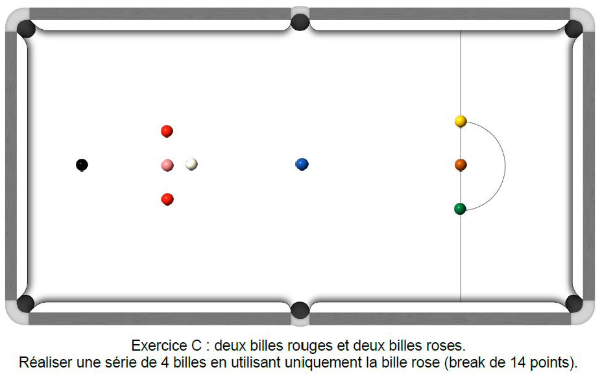
1er essai 100% des points par bille empochée Noter valeur entière/bille | 2ème essai 80 % des points par bille empochée (total des points x 80 puis divisé par 100) Noter valeur entière/bille | 3ème essai 60% des points par bille empochée (total des points x 60 puis divisé par 100) Noter valeur entière/bille | Meilleur nombre de points marqués | 14
 |  |  | 0.0 | Joueur 1
0 | 0.0 | 0.0
 |  |  | 0.0 | Joueur 2
0 | 0.0 | 0.0
 |  |  | 0.0 | Joueur 3
0 | 0.0 | 0.0
 |  |  | 0.0 | Joueur 4
0 | 0.0 | 0.0
 |  |  | 0.0 | Joueur 5
0 | 0.0 | 0.0
 |  |  | 0.0 | Joueur 6
0 | 0.0 | 0.0
 |  |  | 0.0 | Joueur 7
0 | 0.0 | 0.0
 |  |  | 0.0 | Joueur 8
0 | 0.0 | 0.0
 |  |  | 0.0 | Joueur 9
0 | 0.0 | 0.0
 |  |  | 0.0 | Joueur 10
0 | 0.0 | 0.0
 |  |  | 0.0 | Joueur 11
0 | 0.0 | 0.0
 |  |  | 0.0 | Joueur 12
0 | 0.0 | 0.0
 |  |  | 0.0 | Joueur 13
0 | 0.0 | 0.0
 |  |  | 0.0 | Joueur 14
0 | 0.0 | 0.0
 |  |  | 0.0 | Joueur 15
0 | 0.0 | 0.0
 |  |  | 0.0 | Joueur 16
0 | 0.0 | 0.0
 |  |  | 0.0 | Joueur 17
0 | 0.0 | 0.0
 |  |  | 0.0 | Joueur 18
0 | 0.0 | 0.0
 |  |  | 0.0 | Joueur 19
0 | 0.0 | 0.0
 |  |  | 0.0 | Joueur 20
0 | 0.0 | 0.0
Fichier réalisé par Jacques LESIOUR d'Orléans Billard Club

ExerciceD
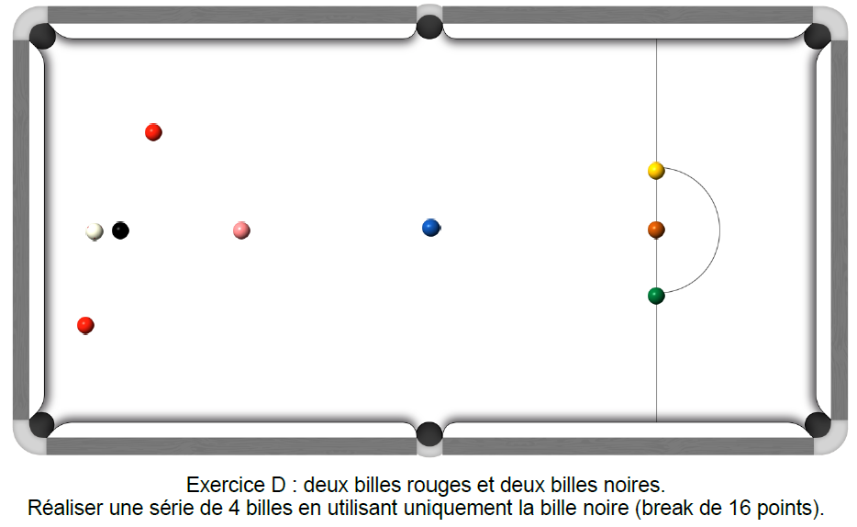 | 1er essai 100% des points par bille empochée Noter valeur entière/bille | 2ème essai 80 % des points par bille empochée (total des points x 80 puis divisé par 100) Noter valeur entière/bille | 3ème essai 60% des points par bille empochée (total des points x 60 puis divisé par 100) Noter valeur entière/bille | Meilleur nombre de points marqués | 16
 |  |  |  | 0.0 | Joueur 1
 | 0 | 0.0 | 0.0
 |  |  |  | 0.0 | Joueur 2
 | 0 | 0.0 | 0.0
 |  |  |  | 0.0 | Joueur 3
 | 0 | 0.0 | 0.0
 |  |  |  | 0.0 | Joueur 4
 | 0 | 0.0 | 0.0
 |  |  |  | 0.0 | Joueur 5
 | 0 | 0.0 | 0.0
 |  |  |  | 0.0 | Joueur 6
 | 0 | 0.0 | 0.0
 |  |  |  | 0.0 | Joueur 7
 | 0 | 0.0 | 0.0
 |  |  |  | 0.0 | Joueur 8
 | 0 | 0.0 | 0.0
 |  |  |  | 0.0 | Joueur 9
 | 0 | 0.0 | 0.0
 |  |  |  | 0.0 | Joueur 10
 | 0 | 0.0 | 0.0
 |  |  |  | 0.0 | Joueur 11
 | 0 | 0.0 | 0.0
 |  |  |  | 0.0 | Joueur 12
 | 0 | 0.0 | 0.0
 |  |  |  | 0.0 | Joueur 13
 | 0 | 0.0 | 0.0
 |  |  |  | 0.0 | Joueur 14
 | 0 | 0.0 | 0.0
 |  |  |  | 0.0 | Joueur 15
 | 0 | 0.0 | 0.0
 |  |  |  | 0.0 | Joueur 16
 | 0 | 0.0 | 0.0
 |  |  |  | 0.0 | Joueur 17
 | 0 | 0.0 | 0.0
 |  |  |  | 0.0 | Joueur 18
 | 0 | 0.0 | 0.0
 |  |  |  | 0.0 | Joueur 19
 | 0 | 0.0 | 0.0
 |  |  |  | 0.0 | Joueur 20
 | 0 | 0.0 | 0.0
 | Fichier réalisé par Jacques LESIOUR d'Orléans Billard Club

ExerciceE
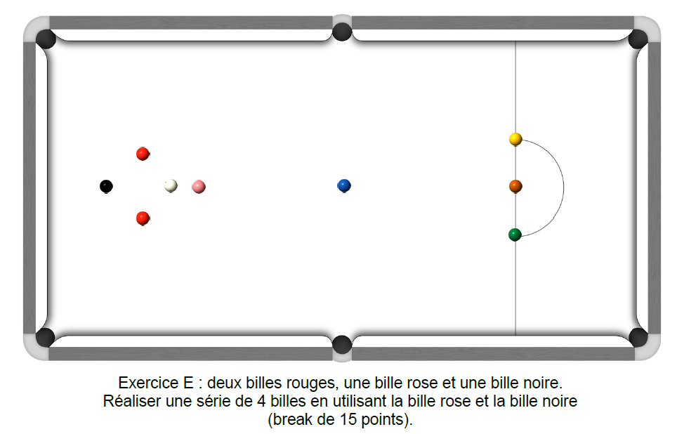
1er essai 100% des points par bille empochée Noter valeur entière/bille | 2ème essai 80 % des points par bille empochée (total des points x 80 puis divisé par 100) Noter valeur entière/bille | 3ème essai 60% des points par bille empochée (total des points x 60 puis divisé par 100) Noter valeur entière/bille | Meilleur nombre de points marqués | 15
 |  |  | 0.0 | Joueur 1
0 | 0.0 | 0.0
 |  |  | 0.0 | Joueur 2
0 | 0.0 | 0.0
 |  |  | 0.0 | Joueur 3
0 | 0.0 | 0.0
 |  |  | 0.0 | Joueur 4
0 | 0.0 | 0.0
 |  |  | 0.0 | Joueur 5
0 | 0.0 | 0.0
 |  |  | 0.0 | Joueur 6
0 | 0.0 | 0.0
 |  |  | 0.0 | Joueur 7
0 | 0.0 | 0.0
 |  |  | 0.0 | Joueur 8
0 | 0.0 | 0.0
 |  |  | 0.0 | Joueur 9
0 | 0.0 | 0.0
 |  |  | 0.0 | Joueur 10
0 | 0.0 | 0.0
 |  |  | 0.0 | Joueur 11
0 | 0.0 | 0.0
 |  |  | 0.0 | Joueur 12
0 | 0.0 | 0.0
 |  |  | 0.0 | Joueur 13
0 | 0.0 | 0.0
 |  |  | 0.0 | Joueur 14
0 | 0.0 | 0.0
 |  |  | 0.0 | Joueur 15
0 | 0.0 | 0.0
 |  |  | 0.0 | Joueur 16
0 | 0.0 | 0.0
 |  |  | 0.0 | Joueur 17
0 | 0.0 | 0.0
 |  |  | 0.0 | Joueur 18
0 | 0.0 | 0.0
 |  |  | 0.0 | Joueur 19
0 | 0.0 | 0.0
 |  |  | 0.0 | Joueur 20
0 | 0.0 | 0.0
Fichier réalisé par Jacques LESIOUR d'Orléans Billard Club

ExerciceF
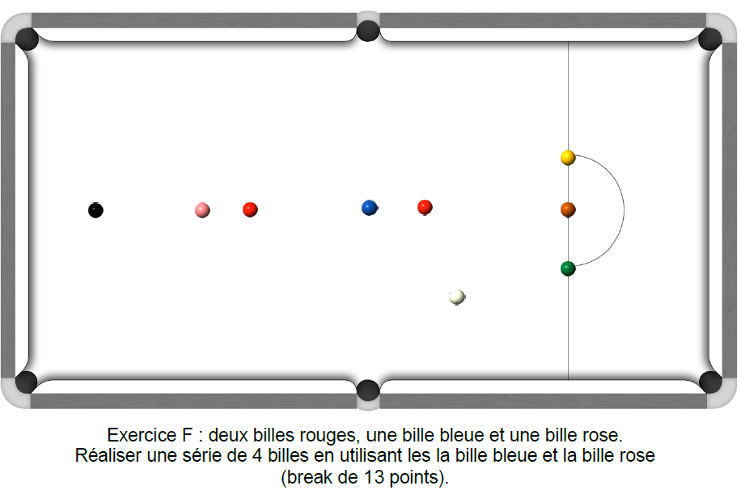
1er essai 100% des points par bille empochée Noter valeur entière/bille | 2ème essai 80 % des points par bille empochée (total des points x 80 puis divisé par 100) Noter valeur entière/bille | 3ème essai 60% des points par bille empochée (total des points x 60 puis divisé par 100) Noter valeur entière/bille | Meilleur nombre de points marqués | 13
 |  |  | 0.0 | Joueur 1
0 | 0.0 | 0.0
 |  |  | 0.0 | Joueur 2
0 | 0.0 | 0.0
 |  |  | 0.0 | Joueur 3
0 | 0.0 | 0.0
 |  |  | 0.0 | Joueur 4
0 | 0.0 | 0.0
 |  |  | 0.0 | Joueur 5
0 | 0.0 | 0.0
 |  |  | 0.0 | Joueur 6
0 | 0.0 | 0.0
 |  |  | 0.0 | Joueur 7
0 | 0.0 | 0.0
 |  |  | 0.0 | Joueur 8
0 | 0.0 | 0.0
 |  |  | 0.0 | Joueur 9
0 | 0.0 | 0.0
 |  |  | 0.0 | Joueur 10
0 | 0.0 | 0.0
 |  |  | 0.0 | Joueur 11
0 | 0.0 | 0.0
 |  |  | 0.0 | Joueur 12
0 | 0.0 | 0.0
 |  |  | 0.0 | Joueur 13
0 | 0.0 | 0.0
 |  |  | 0.0 | Joueur 14
0 | 0.0 | 0.0
 |  |  | 0.0 | Joueur 15
0 | 0.0 | 0.0
 |  |  | 0.0 | Joueur 16
0 | 0.0 | 0.0
 |  |  | 0.0 | Joueur 17
0 | 0.0 | 0.0
 |  |  | 0.0 | Joueur 18
0 | 0.0 | 0.0
 |  |  | 0.0 | Joueur 19
0 | 0.0 | 0.0
 |  |  | 0.0 | Joueur 20
0 | 0.0 | 0.0
Fichier réalisé par Jacques LESIOUR d'Orléans Billard Club

ExerciceG
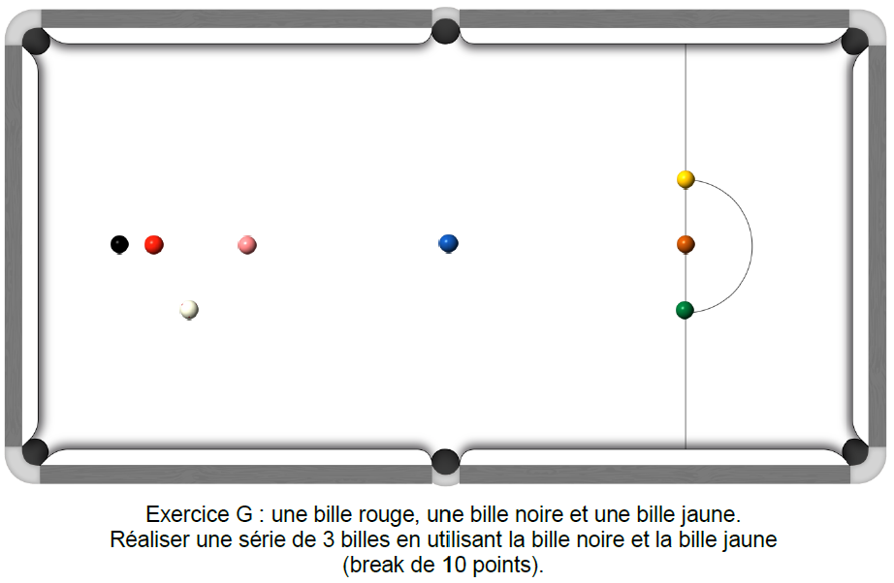
1er essai 100% des points par bille empochée Noter valeur entière/bille | 2ème essai 80 % des points par bille empochée (total des points x 80 puis divisé par 100) Noter valeur entière/bille | 3ème essai 60% des points par bille empochée (total des points x 60 puis divisé par 100) Noter valeur entière/bille | Meilleur nombre de points marqués | 10
 |  |  | 0.0 | Joueur 1
0 | 0.0 | 0.0
 |  |  | 0.0 | Joueur 2
0 | 0.0 | 0.0
 |  |  | 0.0 | Joueur 3
0 | 0.0 | 0.0
 |  |  | 0.0 | Joueur 4
0 | 0.0 | 0.0
 |  |  | 0.0 | Joueur 5
0 | 0.0 | 0.0
 |  |  | 0.0 | Joueur 6
0 | 0.0 | 0.0
 |  |  | 0.0 | Joueur 7
0 | 0.0 | 0.0
 |  |  | 0.0 | Joueur 8
0 | 0.0 | 0.0
 |  |  | 0.0 | Joueur 9
0 | 0.0 | 0.0
 |  |  | 0.0 | Joueur 10
0 | 0.0 | 0.0
 |  |  | 0.0 | Joueur 11
0 | 0.0 | 0.0
 |  |  | 0.0 | Joueur 12
0 | 0.0 | 0.0
 |  |  | 0.0 | Joueur 13
0 | 0.0 | 0.0
 |  |  | 0.0 | Joueur 14
0 | 0.0 | 0.0
 |  |  | 0.0 | Joueur 15
0 | 0.0 | 0.0
 |  |  | 0.0 | Joueur 16
0 | 0.0 | 0.0
 |  |  | 0.0 | Joueur 17
0 | 0.0 | 0.0
 |  |  | 0.0 | Joueur 18
0 | 0.0 | 0.0
 |  |  | 0.0 | Joueur 19
0 | 0.0 | 0.0
 |  |  | 0.0 | Joueur 20
0 | 0.0 | 0.0
Fichier réalisé par Jacques LESIOUR d'Orléans Billard Club

ExerciceH
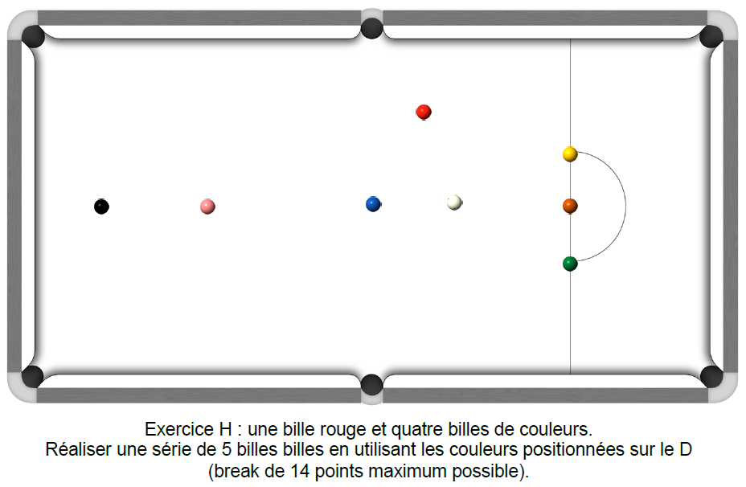
1er essai 100% des points par bille empochée Noter valeur entière/bille | 2ème essai 80 % des points par bille empochée (total des points x 80 puis divisé par 100) Noter valeur entière/bille | 3ème essai 60% des points par bille empochée (total des points x 60 puis divisé par 100) Noter valeur entière/bille | Meilleur nombre de points marqués | 14
 |  |  | 0.0 | Joueur 1
0 | 0.0 | 0.0
 |  |  | 0.0 | Joueur 2
0 | 0.0 | 0.0
 |  |  | 0.0 | Joueur 3
0 | 0.0 | 0.0
 |  |  | 0.0 | Joueur 4
0 | 0.0 | 0.0
 |  |  | 0.0 | Joueur 5
0 | 0.0 | 0.0
 |  |  | 0.0 | Joueur 6
0 | 0.0 | 0.0
 |  |  | 0.0 | Joueur 7
0 | 0.0 | 0.0
 |  |  | 0.0 | Joueur 8
0 | 0.0 | 0.0
 |  |  | 0.0 | Joueur 9
0 | 0.0 | 0.0
 |  |  | 0.0 | Joueur 10
0 | 0.0 | 0.0
 |  |  | 0.0 | Joueur 11
0 | 0.0 | 0.0
 |  |  | 0.0 | Joueur 12
0 | 0.0 | 0.0
 |  |  | 0.0 | Joueur 13
0 | 0.0 | 0.0
 |  |  | 0.0 | Joueur 14
0 | 0.0 | 0.0
 |  |  | 0.0 | Joueur 15
0 | 0.0 | 0.0
 |  |  | 0.0 | Joueur 16
0 | 0.0 | 0.0
 |  |  | 0.0 | Joueur 17
0 | 0.0 | 0.0
 |  |  | 0.0 | Joueur 18
0 | 0.0 | 0.0
 |  |  | 0.0 | Joueur 19
0 | 0.0 | 0.0
 |  |  | 0.0 | Joueur 20
0 | 0.0 | 0.0
Fichier réalisé par Jacques LESIOUR d'Orléans Billard Club

